Avance de camion
Materiale | Codice materiale | Num di CT | CT per PAL | Num di pallet | Poids brut du total | Poids par palette
010156 | BEL PAESE K 2,5 ESTERO | 56 | 56 | 1.000 | 298.76 | 298.760 | 1 | Anticipazione di due camion du samedi au vendredi
014767 | GALBANI RICOTTA 250G - B | 1584 | 72 | 22.000 | 3643.2 | 165.600 | 1
014799 | MOZZ LIGHT 125G ESTERO X9 | 576 | 144 | 4.000 | 1232.64 | 308.160 | 1 | vendredi | samedi
014922 | MOZZARELLA BIO GALBANI 125 GR | 130 | 260 | 0.500 | 226.2 | 452.400 | 1 | 2 | 5
015210 | GORGONZOLA DOP CREMOSO 150GR ESTERO | 432 | 144 | 3.000 | 648 | 216.000 | 0 | 1 camion avec fromage | 1 camion avec salumi + fromage
050191 | GORGONZOLA DOP CREMOSO 1/8 GENERALE | 96 | 96 | 1.000 | 312 | 312.000 | 0 | 1 camion avec fromage | 1 camion avec fromage
050192 | GORGONZOLA DOP INTENSO 1/8 GENERALE | 36 | 96 | 0.375 | 117 | 312.000 | 0 |  | 1 camion avec fromage
092326 | PIADINA G 360 GALB PROF.ESTERO | 48 | 40 | 1.200 | 244.8 | 204.000 | 1 |  | 1 camion avec fromage
092481 | FETTE DI MOZZARELLA GALB G 500 | 352 | 88 | 4.000 | 809.6 | 202.400 | 1 |  | 1 camion avec fromage
092519 | MOZZARELLA DI LATTE DI BUFALA G 125 X 8 | 2040 | 120 | 17.000 | 4365.6 | 256.800 | 1
092548 | MOZZARELLA 125 GR CARREFOUR CA X 20 | 832 | 64 | 13.000 | 3827.2 | 294.400 | 1 | les quantités doivent réparties le plus équitablement possible pour chaque camion.
099206 | MOZZARELLA 125 G ALBERT HEIJN | 864 | 144 | 6.000 | 2401.92 | 400.320 | 1
099438 | GRANA PD DOP SCAGLIE 500G | 96 | 48 | 2.000 | 347.52 | 173.760 | 1 | 1 Camion doit avoir comme palettes et poids maximum les suivants
099456 | MOZZARELLA 12X80G | 168 | 42 | 4.000 | 1382.64 | 345.660 | 1 | 64
099477 | MOZZARELLA 125G GALBANI (B) | 7200 | 144 | 50.000 | 21456 | 429.120 | 1 | 20500
099495 | MOZZ FETTE GALB PROF.K1 ESTERO | 210 | 42 | 5.000 | 1806 | 361.200 | 1
099500 | MOZZ MINI 150GR DOYPACK - B | 5400 | 100 | 54.000 | 16740 | 310.000 | 1 | Les lignes noirs ne peuvent pas s'anticiper
115017 | RICOTTA 100GR B ESTERO | 256 | 256 | 1.000 | 179.2 | 179.200 | 1 | Les salumi doivent toujours etre dans le meme camion, si tu avances les salumi, il faut faire un camion un camion a part
115197 | GORGONZOLA DOP DOLCE JUMBO 170G | 64 | 40 | 1.600 | 311.04 | 194.400 | 0 | Seuls les lignes vertes peuvent etre anticipées
115255 | MOZZARELLA DELHAIZE 125G | 1296 | 144 | 9.000 | 3719.52 | 413.280 | 1 | A la fin de l'optimisation il faut que tous les produits soient commandés.
131460 | S.L. MINI K1 DA 5G | 84 | 42 | 2.000 | 691.32 | 345.660 | 1
131570 | MOZZARELLA K1 G.PRO X12 B F GR | 84 | 42 | 2.000 | 1041.6 | 520.800 | 1 | Le résultat doit avoir comme forme :
135060 | GALBANI MOZZARELLA MAXI 200G D | 3240 | 108 | 30.000 | 10692 | 356.400 | 0
135265 | GALBANI MOZZARELLA MAXI 250G - S - DK | 540 | 108 | 5.000 | 1782 | 356.400 | 0 | 1ere feuille avec les deux camions anticipés avec la liste de tous les produits qui doivent etre anticipé + savoir par camion en moyenne le nombre de palettes et le poids
136862 | MOZZARELLINE MINI 8G K1 G.PRO | 630 | 42 | 15.000 | 5184.9 | 345.660 | 1
156284 | RICOTTA 250G CUCINA NOBILE | 432 | 72 | 6.000 | 972 | 162.000 | 1 | Materiale | Codice materiale | Num di CT | CT per PAL | Num di pallet | Poids brut du total | Poids par palette
156452 | MOZZ.F.DI LATTE JUL.G.PR.K2,5K EXP | 64 | 32 | 2.000 | 350.08 | 175.040 | 1
156469 | MASCARPONE CARREFOUR 250 G | 630 | 126 | 5.000 | 1449 | 289.800 | 1 | 2nde feuille avec les 5 camions normaux la liste de tous les produits pas anticipés + + savoir par camion en moyenne le nombre de palettes et le poids
156514 | PARM REGG DOP G100 | 224 | 224 | 1.000 | 288.96 | 288.960 | 1
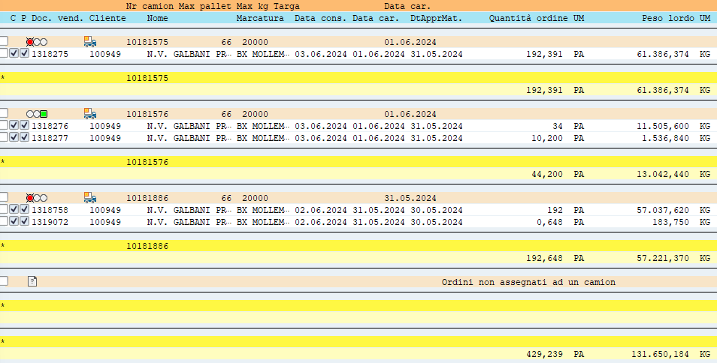
156570 | GALBANI MAXI BUFALA 200G EXP | 800 | 160 | 5.000 | 1952 | 390.400 | 1 | Materiale | Codice materiale | Num di CT | CT per PAL | Num di pallet | Poids brut du total | Poids par palette
171068 | MASCARPONE G 500 ESP P F UK BEL | 560 | 70 | 8.000 | 2464 | 308.000 | 1
171560 | MASCARPONE K 2 GENERALE | 20 | 20 | 1.000 | 260 | 260.000 | 1
172018 | MASCARPONE G 250 F-B-UK-ESP-P | 630 | 126 | 5.000 | 1449 | 289.800 | 1
174570 | MASCARPONE K 5 GENERALE | 6 | 32 | 0.188 | 64.2 | 342.400 | 1
175946 | MOZZA 125G SELEZIONE EXP | 288 | 144 | 2.000 | 809.28 | 404.640 | 1 | TOTAL DES PRODUITS |  | 42519 |  | 428.394 | 132402.044 | 17925.854
176040 | GRANA PADANO DOP GRATT.GROSSO 70G | 240 | 80 | 3.000 | 200.16 | 66.720 | 1
176101 | BURRATA GALBANI 150G EXP B | 2288 | 208 | 11.000 | 4347.2 | 395.200 | 1 |  |  |  |  | pallet | poids
176130 | P.REG DOP 18M GRATT.60GX10 GA EXP | 260 | 130 | 2.000 | 197.6 | 98.800 | 1 |  | Par camion en moyenne |  |  | 61.19912768 | 18914.577714
176183 | GRANA PADANO DOP 12M 150G | 304 | 152 | 2.000 | 383.04 | 191.520 | 1
176185 | MOZZA CUCINA GA 400GR CAX5 BE | 672 | 168 | 4.000 | 1451.52 | 362.880 | 1 | Produits avancés dans la réalité
176230 | MOZZA GALBANI 3X100G CTX8 EXP | 2808 | 54 | 52.000 | 14742 | 283.500 | 1 | 14767 | GALBANI RICOTTA 250G - B | 1512
192731 | GAL MINI BUFALA 150G DOY | 1250 | 125 | 10.000 | 2062.5 | 206.250 | 1 | 92548 | MOZZARELLA 125 GR CARREFOUR CA X 20 | 832
193060 | RICOTTA K 1,5 CAX4 | 40 | 40 | 1.000 | 264 | 264.000 | 1 | 99206 | MOZZARELLA 125 G ALBERT HEIJN | 864
193260 | RICOTTA VALLELATA K 1,5 | 40 | 40 | 1.000 | 264 | 264.000 | 1 | 99477 | MOZZARELLA 125G GALBANI (B) | 3600
194178 | GALBANI PECORINO ROMANO DOP 160GX7 | 172 | 152 | 1.132 | 226.524 | 200.184 | 1 | 99500 | MOZZ MINI 150GR DOYPACK - B | 5400
251060 | FILANTE FILONE K2 GALBANI PRO | 32 | 32 | 1.000 | 400 | 400.000 | 1 | 136862 | MOZZARELLINE MINI 8G K1 G.PRO | 630
253860 | FILANTE JULIENNE K 1,5 GALB PRO | 80 | 40 | 2.000 | 512 | 256.000 | 1 | 156284 | RICOTTA 250G CUCINA NOBILE | 432
393360 | GRANA PADANO DOP GRATT G 60 | 200 | 100 | 2.000 | 291 | 145.500 | 1 | 176230 | MOZZA GALBANI 3X100G CTX8 EXP | 2808
395060 | PAESANO G250 | 120 | 60 | 2.000 | 454.8 | 227.400 | 1
398260 | GRANA PADANO DOP GRATT K 1 | 8 | 40 | 0.200 | 44.08 | 220.400 | 1
135265 | GALBANI MOZZARELLA MAXI 250G - S - DK | 3024 | 108 | 28.000 | 9979.2 | 356.400 | 0
137260 | MOZZARELLA JULIENNE K1,5 G.PRO | 240 | 40 | 6.000 | 1526.4 | 254.400 | 1
014965 | GAL PROSCIUTTO CRUDO AFFETTATO 500G FS | 57 | 95 | 0.600 | 185.25 | 308.750 | 2
115097 | PROS PARMA DOP GALBANI 100G SEL EXP | 70 | 70 | 1.000 | 95.9 | 95.900 | 2
115098 | PROS CRUDO STA GALBANI 100G SEL EXP | 70 | 70 | 1.000 | 95.9 | 95.900 | 2
115099 | PROSC COTTO AQ GALBANI 100G SEL EXP | 70 | 108 | 0.648 | 92.4 | 142.560 | 2
115100 | PROS COTTO ARR AQ GALB 100G SEL EXP | 56 | 70 | 0.800 | 76.72 | 95.900 | 2
115102 | SAL MILANO GALBANI 100G SEL EXP | 70 | 70 | 1.000 | 95.9 | 95.900 | 2
115103 | MORTADELLA IGP GALB GR 100G SEL EXP | 98 | 70 | 1.400 | 134.26 | 95.900 | 2
115104 | COPPA PARMA IGP GALB 100G SEL EXP | 56 | 75 | 0.747 | 76.72 | 102.750 | 2
115106 | SPECK GALBANI 100G SEL EXP | 56 | 75 | 0.747 | 76.72 | 102.750 | 2
115253 | SPIANATA GALBANI SV K1,1 PICC | 11 | 60 | 0.183 | 71.28 | 388.800 | 2
156447 | ARROSTO DI TACCHINO 100G SEL EXP | 35 | 70 | 0.500 | 47.95 | 95.900 | 2
156601 | PROSC.CRUDO 100G AFF GALBANI EXP | 70 | 75 | 0.933 | 93.66 | 100.350 | 2
156656 | COPPA STAGIONATA EXP X3 | 8 | 48 | 0.167 | 44.32 | 265.920 | 2
175972 | GUANCIALE GALBANI EXP | 12 | 48 | 0.250 | 53.52 | 214.080 | 2
176182 | SOPRESSA AGLIATA EXP | 25 | 25 | 1.000 | 225 | 225.000 | 2
614060 | SALAME FELINO IGP | 6 | 48 | 0.125 | 36.24 | 289.920 | 2
695660 | SPECK 1/2 | 3 | 30 | 0.100 | 35.1 | 351.000 | 2

Optimisation camion salumi fait
Materiale | Codice materiale | Num di CT | CT per PAL | Num di pallet | Poids brut du total | Poids par palette
014882 | PANCETTA ESTERO | 48 | 48 | 1.000 | 336 | 336.000 |  | Find here the global order in advance for loading Saturday 18/05. There is going to be 7 trucks within :
014965 | GAL PROSCIUTTO CRUDO AFFETTATO 500G FS | 76 | 95 | 0.800 | 247 | 308.750 |  | - 20 pallets from Ospe for a total weight of 2.850Kg
115098 | PROS CRUDO STA GALBANI 100G SEL EXP | 70 | 70 | 1.000 | 95.9 | 95.900
115099 | PROSC COTTO AQ GALBANI 100G SEL EXP | 56 | 108 | 0.519 | 73.92 | 142.560 |  | Total: |  | 1 Camion à optimiser: c'est à dire mettre max 40 palettes qui doivent peser max 15.250 KG dans le camion avec les produits du tableau de gauche.
115100 | PROS COTTO ARR AQ GALB 100G SEL EXP | 28 | 70 | 0.400 | 38.36 | 95.900 |  | Pallets | 20 | 44 | 64
115102 | SAL MILANO GALBANI 100G SEL EXP | 70 | 70 | 1.000 | 95.9 | 95.900 |  | KG | 2850 | 17650 | 20500
115103 | MORTADELLA IGP GALB GR 100G SEL EXP | 98 | 70 | 1.400 | 134.26 | 95.900
115104 | COPPA PARMA IGP GALB 100G SEL EXP | 56 | 75 | 0.747 | 76.72 | 102.750 |  | 1 Camion doit avoir comme palettes et poids maximum les suivants
115106 | SPECK GALBANI 100G SEL EXP | 70 | 75 | 0.933 | 95.9 | 102.750 |  | 64
115252 | SPIANATA GALBANI SV K1,1 TRAD | 2 | 60 | 0.033 | 12.96 | 388.800 |  | 20500
156447 | ARROSTO DI TACCHINO 100G SEL EXP | 14 | 70 | 0.200 | 19.18 | 95.900
156597 | SALAME MILANO G100 AFF GALBANI EXP | 110 | 100 | 1.100 | 160.6 | 146.000
156598 | MORTADELLA 100G AFF GALBANI EXP | 60 | 75 | 0.800 | 79.8 | 99.750 |  |  | multibolla
156600 | SALAME SPIANATA 100G AFF GALBANI EXP | 400 | 100 | 4.000 | 584 | 146.000
156601 | PROSC.CRUDO 100G AFF GALBANI EXP | 210 | 75 | 2.800 | 280.98 | 100.350
176182 | SOPRESSA AGLIATA EXP | 50 | 25 | 2.000 | 450 | 225.000 | 6 Camion des fromages |  |  | 1 Camion des salumi
614060 | SALAME FELINO IGP | 6 | 48 | 0.125 | 36.24 | 289.920 | Fromage |  |  | Salumi
099477 | MOZZARELLA 125G GALBANI (B) | 5040 | 144 | 35.000 | 15019.2 | 429.120 |  |  |  | Fromage
156284 | RICOTTA 250G CUCINA NOBILE | 288 | 72 | 4.000 | 648 | 162.000
156469 | MASCARPONE CARREFOUR 250 G | 630 | 126 | 5.000 | 1449 | 289.800 | En moyenne les palettes et le poids par camion soient répartis équitablement entre les 6 camions du fromage et le camion des salumi
099438 | GRANA PD DOP SCAGLIE 500G | 96 | 48 | 2.000 | 347.52 | 173.760
099500 | MOZZ MINI 150GR DOYPACK - B | 5400 | 100 | 54.000 | 16740 | 310.000
136862 | MOZZARELLINE MINI 8G K1 G.PRO | 336 | 42 | 8.000 | 2765.28 | 345.660 | Le résultat doit etre sous forme d'excel:
010156 | BEL PAESE K 2,5 ESTERO | 56 | 56 | 1.000 | 298.76 | 298.760
014767 | GALBANI RICOTTA 250G - B | 2376 | 72 | 33.000 | 5464.8 | 165.600 | 1ere feuille avec le camion des salumi avec la liste de tous les produits qui doivent etre insérés + le total de palettes et le poids des fromages
014796 | GORGONZOLA DOP PICC 1/8 GALBANI | 96 | 96 | 1.000 | 265.92 | 265.920
014799 | MOZZ LIGHT 125G ESTERO X9 | 576 | 144 | 4.000 | 1232.64 | 308.160 | Materiale | Codice materiale | Num di CT | CT per PAL | Num di pallet | Poids brut du total | Poids par palette
014922 | MOZZARELLA BIO GALBANI 125 GR | 104 | 260 | 0.400 | 180.96 | 452.400
015192 | MOZZA LACTOSEFREE GALB 100G | 144 | 144 | 1.000 | 282.24 | 282.240 | 2nde feuille avec les 5 camions normaux la liste de tous les produits pas anticipés + + savoir par camion en moyenne le nombre de palettes et le poids
015210 | GORGONZOLA DOP CREMOSO 150GR ESTERO | 576 | 144 | 4.000 | 864 | 216.000
042066 | TALEGGIO DOP GALBANI ESTERO | 45 | 90 | 0.500 | 211.5 | 423.000 | Materiale | Codice materiale | Num di CT | CT per PAL | Num di pallet | Poids brut du total | Poids par palette
050191 | GORGONZOLA DOP CREMOSO 1/8 GENERALE | 96 | 96 | 1.000 | 312 | 312.000
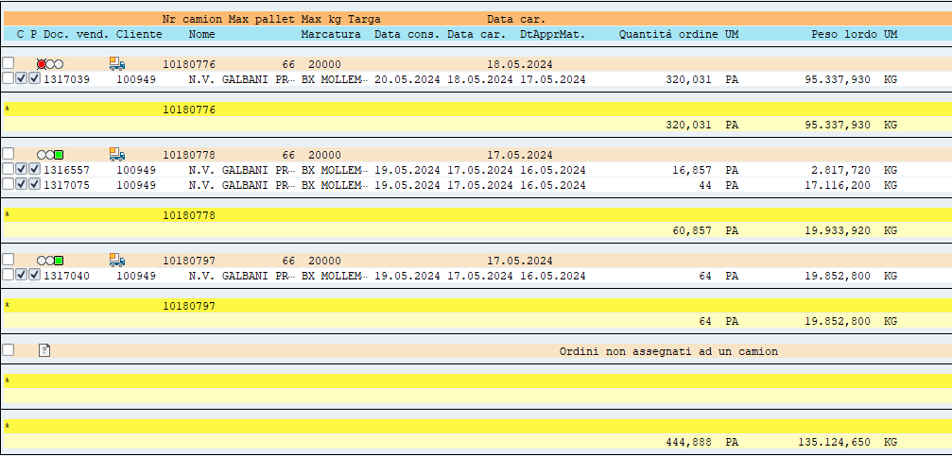
092326 | PIADINA G 360 GALB PROF.ESTERO | 32 | 40 | 0.800 | 163.2 | 204.000
092481 | FETTE DI MOZZARELLA GALB G 500 | 264 | 88 | 3.000 | 607.2 | 202.400
092519 | MOZZARELLA DI LATTE DI BUFALA G 125 X 8 | 3000 | 120 | 25.000 | 6420 | 256.800
092548 | MOZZARELLA 125 GR CARREFOUR CA X 20 | 704 | 64 | 11.000 | 3238.4 | 294.400
099206 | MOZZARELLA 125 G ALBERT HEIJN | 864 | 144 | 6.000 | 2401.92 | 400.320
099456 | MOZZARELLA 12X80G | 42 | 42 | 1.000 | 345.66 | 345.660
099477 | MOZZARELLA 125G GALBANI (B) | 2016 | 144 | 14.000 | 6007.68 | 429.120
099495 | MOZZ FETTE GALB PROF.K1 ESTERO | 126 | 42 | 3.000 | 1083.6 | 361.200
115017 | RICOTTA 100GR B ESTERO | 256 | 256 | 1.000 | 179.2 | 179.200
115255 | MOZZARELLA DELHAIZE 125G | 2016 | 144 | 14.000 | 5785.92 | 413.280
131460 | S.L. MINI K1 DA 5G | 336 | 42 | 8.000 | 2765.28 | 345.660
131570 | MOZZARELLA K1 G.PRO X12 B F GR | 126 | 42 | 3.000 | 1562.4 | 520.800
135060 | GALBANI MOZZARELLA MAXI 200G D | 3348 | 108 | 31.000 | 11048.4 | 356.400
135265 | GALBANI MOZZARELLA MAXI 250G - S - DK | 3780 | 108 | 35.000 | 12474 | 356.400
156452 | MOZZ.F.DI LATTE JUL.G.PR.K2,5K EXP | 32 | 32 | 1.000 | 175.04 | 175.040
156512 | PARM REGG DOP SPICCHIO G200 F B | 29 | 203 | 0.143 | 66.41 | 464.870
156514 | PARM REGG DOP G100 | 448 | 224 | 2.000 | 577.92 | 288.960
156570 | GALBANI MAXI BUFALA 200G EXP | 1120 | 160 | 7.000 | 2732.8 | 390.400
171068 | MASCARPONE G 500 ESP P F UK BEL | 770 | 70 | 11.000 | 3388 | 308.000
171560 | MASCARPONE K 2 GENERALE | 40 | 20 | 2.000 | 520 | 260.000
172018 | MASCARPONE G 250 F-B-UK-ESP-P | 2268 | 126 | 18.000 | 5216.4 | 289.800
174570 | MASCARPONE K 5 GENERALE | 6 | 32 | 0.188 | 64.2 | 342.400
175946 | MOZZA 125G SELEZIONE EXP | 144 | 144 | 1.000 | 404.64 | 404.640
176040 | GRANA PADANO DOP GRATT.GROSSO 70G | 640 | 80 | 8.000 | 533.76 | 66.720
176101 | BURRATA GALBANI 150G EXP B | 2288 | 208 | 11.000 | 4347.2 | 395.200
176130 | P.REG DOP 18M GRATT.60GX10 GA EXP | 780 | 130 | 6.000 | 592.8 | 98.800
176183 | GRANA PADANO DOP 12M 150G | 152 | 152 | 1.000 | 191.52 | 191.520
176185 | MOZZA CUCINA GA 400GR CAX5 BE | 1176 | 168 | 7.000 | 2540.16 | 362.880
176230 | MOZZA GALBANI 3X100G CTX8 EXP | 1134 | 54 | 21.000 | 5953.5 | 283.500
192731 | GAL MINI BUFALA 150G DOY | 1750 | 125 | 14.000 | 2887.5 | 206.250
193260 | RICOTTA VALLELATA K 1,5 | 40 | 40 | 1.000 | 264 | 264.000
251060 | FILANTE FILONE K2 GALBANI PRO | 32 | 32 | 1.000 | 400 | 400.000
253860 | FILANTE JULIENNE K 1,5 GALB PRO | 120 | 40 | 3.000 | 768 | 256.000
393360 | GRANA PADANO DOP GRATT G 60 | 200 | 100 | 2.000 | 291 | 145.500
395060 | PAESANO G250 | 60 | 60 | 1.000 | 227.4 | 227.400
TOTAL |  | 47422 |  | 446.887 | 135124.650 | 17790.070

